工作计划表
 | 工作安排进度跟踪表 |  |  | 重要任务 |  | 日常任务 |  | 临时任务 |  | 办公软件有限公司
 | Work arrangement progress tracking |  |  | 29.25% |  | 56.60% |  | 14.15% |  | 2022-09-27

各状态任务占比
查询日期后7日截止任务与截止未完任务情况 |  |  |  |  |  | 开始日期: | 2022-09-24

任务/工作内容说明 |  | 类型 | 开始日期 | 结束日期 | 负责人 | 状态 | 进度(%） | 截止天数 | 备注 | 类型统计
● | A_001工作 | 重要 | 2022-08-01 | 2022-08-21 | 稻小壳 | 已完成 | 100% | -37 |  | 重要 | 日常 | 临时
● | A_002工作 | 日常 | 2022-08-01 | 2022-08-11 | 稻小壳 | 已完成 | 100% | -47 |  | 31 | 60 | 15
● | A_003工作 | 重要 | 2022-08-01 | 2022-08-25 | 稻小壳 | 已完成 | 100% | -33
● | A_004工作 | 日常 | 2022-08-01 | 2022-08-26 | 稻小壳 | 已完成 | 70% | -32 |  | 状态统计
● | A_005工作 | 日常 | 2022-08-01 | 2022-08-14 | 稻小壳 | 已完成 | 40% | -44 |  | 已完成 | 进行中 | 未开始
● | A_006工作 | 日常 | 2022-08-02 | 2022-08-06 | 稻小壳 | 进行中 | 50% | -52 |  | 5 | 85 | 16
● | A_007工作 | 临时 | 2022-08-02 | 2022-08-07 | 稻小壳 | 进行中 | 90% | -51
● | A_008工作 | 重要 | 2022-08-02 | 2022-08-09 | 稻小壳 | 进行中 | 20% | -49 |  | 日期查询
● | A_009工作 | 日常 | 2022-08-02 | 2022-08-27 | 稻小壳 | 进行中 | 30% | -31 |  | 日期 | 截止任务 | 截止未完
● | A_010工作 | 重要 | 2022-08-03 | 2022-08-11 | 稻小壳 | 进行中 | 50% | -47 |  | 2022-09-24 | 0 | 0
● | A_011工作 | 日常 | 2022-08-03 | 2022-08-08 | 稻小壳 | 进行中 | 20% | -50 |  | 2022-09-25 | 0 | 0
● | A_012工作 | 日常 | 2022-08-04 | 2022-08-14 | 稻小壳 | 进行中 | 30% | -44 |  | 2022-09-26 | 0 | 0
● | A_013工作 | 日常 | 2022-08-04 | 2022-08-14 | 稻小壳 | 进行中 |  | -44 |  | 2022-09-27 | 0 | 0
● | A_014工作 | 临时 | 2022-08-04 | 2022-08-31 | 稻小壳 | 进行中 |  | -27 |  | 2022-09-28 | 0 | 0
● | A_015工作 | 重要 | 2022-08-04 | 2022-08-25 | 稻小壳 | 进行中 |  | -33 |  | 2022-09-29 | 0 | 0
● | A_016工作 | 日常 | 2022-08-04 | 2022-08-10 | 稻小壳 | 进行中 |  | -48 |  | 2022-09-30 | 0 | 0
● | A_017工作 | 重要 | 2022-08-05 | 2022-08-25 | 稻小壳 | 进行中 |  | -33 |  | 2022-10-01 | 0 | 0
● | A_018工作 | 日常 | 2022-08-05 | 2022-08-27 | 稻小壳 | 进行中 |  | -31
● | A_019工作 | 日常 | 2022-08-05 | 2022-08-11 | 稻小壳 | 进行中 |  | -47 |  | 辅助查询
● | A_020工作 | 日常 | 2022-08-06 | 2022-08-30 | 稻小壳 | 进行中 |  | -28 |  | 今日 | 按钮数值 | 查询日期
● | A_021工作 | 临时 | 2022-08-06 | 2022-09-01 | 稻小壳 | 进行中 |  | -26 |  | 2022-09-27 | 9997 | 2022-09-24
● | A_022工作 | 重要 | 2022-08-06 | 2022-08-27 | 稻小壳 | 进行中 |  | -31
● | A_023工作 | 日常 | 2022-08-06 | 2022-08-29 | 稻小壳 | 进行中 |  | -29
● | A_024工作 | 重要 | 2022-08-07 | 2022-09-01 | 稻小壳 | 进行中 |  | -26
● | A_025工作 | 日常 | 2022-08-07 | 2022-08-15 | 稻小壳 | 进行中 |  | -43
● | A_026工作 | 日常 | 2022-08-07 | 2022-08-18 | 稻小壳 | 进行中 |  | -40
● | A_027工作 | 日常 | 2022-08-07 | 2022-08-18 | 稻小壳 | 进行中 |  | -40
● | A_028工作 | 临时 | 2022-08-08 | 2022-08-25 | 稻小壳 | 进行中 |  | -33
● | A_029工作 | 重要 | 2022-08-08 | 2022-09-06 | 稻小壳 | 进行中 |  | -21
● | A_030工作 | 日常 | 2022-08-08 | 2022-09-06 | 稻小壳 | 进行中 |  | -21
● | A_031工作 | 重要 | 2022-08-08 | 2022-08-16 | 稻小壳 | 进行中 |  | -42
● | A_032工作 | 日常 | 2022-08-08 | 2022-08-31 | 稻小壳 | 进行中 |  | -27
● | A_033工作 | 日常 | 2022-08-09 | 2022-09-02 | 稻小壳 | 进行中 |  | -25
● | A_034工作 | 日常 | 2022-08-09 | 2022-09-02 | 稻小壳 | 进行中 |  | -25
● | A_035工作 | 临时 | 2022-08-09 | 2022-09-03 | 稻小壳 | 进行中 |  | -24
● | A_036工作 | 重要 | 2022-08-09 | 2022-09-05 | 稻小壳 | 进行中 |  | -22
● | A_037工作 | 日常 | 2022-08-10 | 2022-09-04 | 稻小壳 | 进行中 |  | -23
● | A_038工作 | 重要 | 2022-08-10 | 2022-08-27 | 稻小壳 | 进行中 |  | -31
● | A_039工作 | 日常 | 2022-08-10 | 2022-08-25 | 稻小壳 | 进行中 |  | -33
● | A_040工作 | 日常 | 2022-08-10 | 2022-09-08 | 稻小壳 | 进行中 |  | -19
● | A_041工作 | 日常 | 2022-08-11 | 2022-08-31 | 稻小壳 | 进行中 |  | -27
● | A_042工作 | 临时 | 2022-08-11 | 2022-08-24 | 稻小壳 | 进行中 |  | -34
● | A_043工作 | 重要 | 2022-08-11 | 2022-09-06 | 稻小壳 | 进行中 |  | -21
● | A_044工作 | 日常 | 2022-08-12 | 2022-08-22 | 稻小壳 | 进行中 |  | -36
● | A_045工作 | 重要 | 2022-08-12 | 2022-08-15 | 稻小壳 | 进行中 |  | -43
● | A_046工作 | 日常 | 2022-08-12 | 2022-09-07 | 稻小壳 | 进行中 |  | -20
● | A_047工作 | 日常 | 2022-08-12 | 2022-08-16 | 稻小壳 | 进行中 |  | -42
● | A_048工作 | 日常 | 2022-08-13 | 2022-08-29 | 稻小壳 | 进行中 |  | -29
● | A_049工作 | 临时 | 2022-08-13 | 2022-08-26 | 稻小壳 | 进行中 |  | -32
● | A_050工作 | 重要 | 2022-08-13 | 2022-08-31 | 稻小壳 | 进行中 |  | -27
● | A_051工作 | 日常 | 2022-08-13 | 2022-08-19 | 稻小壳 | 进行中 |  | -39
● | A_052工作 | 重要 | 2022-08-14 | 2022-08-20 | 稻小壳 | 进行中 |  | -38
● | A_053工作 | 日常 | 2022-08-14 | 2022-09-04 | 稻小壳 | 进行中 |  | -23
● | A_054工作 | 日常 | 2022-08-14 | 2022-08-27 | 稻小壳 | 进行中 |  | -31
● | A_055工作 | 日常 | 2022-08-15 | 2022-08-25 | 稻小壳 | 进行中 |  | -33
● | A_056工作 | 临时 | 2022-08-15 | 2022-08-21 | 稻小壳 | 进行中 |  | -37
● | A_057工作 | 重要 | 2022-08-15 | 2022-08-22 | 稻小壳 | 进行中 |  | -36
● | A_058工作 | 日常 | 2022-08-16 | 2022-08-25 | 稻小壳 | 进行中 |  | -33
● | A_059工作 | 重要 | 2022-08-16 | 2022-08-29 | 稻小壳 | 进行中 |  | -29
● | A_060工作 | 日常 | 2022-08-16 | 2022-09-02 | 稻小壳 | 进行中 |  | -25
● | A_061工作 | 日常 | 2022-08-16 | 2022-09-05 | 稻小壳 | 进行中 |  | -22
● | A_062工作 | 日常 | 2022-08-16 | 2022-09-13 | 稻小壳 | 进行中 |  | -14
● | A_063工作 | 临时 | 2022-08-17 | 2022-08-29 | 稻小壳 | 进行中 |  | -29
● | A_064工作 | 重要 | 2022-08-17 | 2022-08-24 | 稻小壳 | 进行中 |  | -34
● | A_065工作 | 日常 | 2022-08-17 | 2022-09-01 | 稻小壳 | 进行中 |  | -26
● | A_066工作 | 重要 | 2022-08-17 | 2022-09-15 | 稻小壳 | 进行中 |  | -12
● | A_067工作 | 日常 | 2022-08-17 | 2022-08-23 | 稻小壳 | 进行中 |  | -35
● | A_068工作 | 日常 | 2022-08-18 | 2022-09-07 | 稻小壳 | 进行中 |  | -20
● | A_069工作 | 日常 | 2022-08-18 | 2022-08-22 | 稻小壳 | 进行中 |  | -36
● | A_070工作 | 临时 | 2022-08-18 | 2022-08-28 | 稻小壳 | 进行中 |  | -30
● | A_071工作 | 重要 | 2022-08-18 | 2022-08-24 | 稻小壳 | 进行中 |  | -34
● | A_072工作 | 日常 | 2022-08-19 | 2022-08-31 | 稻小壳 | 进行中 |  | -27
● | A_073工作 | 重要 | 2022-08-19 | 2022-09-12 | 稻小壳 | 进行中 |  | -15
● | A_074工作 | 日常 | 2022-08-19 | 2022-09-14 | 稻小壳 | 进行中 |  | -13
● | A_075工作 | 日常 | 2022-08-19 | 2022-09-14 | 稻小壳 | 进行中 |  | -13
● | A_076工作 | 日常 | 2022-08-20 | 2022-09-10 | 稻小壳 | 进行中 |  | -17
● | A_077工作 | 临时 | 2022-08-20 | 2022-09-01 | 稻小壳 | 进行中 |  | -26
● | A_078工作 | 重要 | 2022-08-20 | 2022-08-24 | 稻小壳 | 进行中 |  | -34
● | A_079工作 | 日常 | 2022-08-20 | 2022-09-09 | 稻小壳 | 进行中 |  | -18
● | A_080工作 | 重要 | 2022-08-21 | 2022-08-29 | 稻小壳 | 进行中 |  | -29
● | A_081工作 | 日常 | 2022-08-21 | 2022-09-07 | 稻小壳 | 进行中 |  | -20
● | A_082工作 | 日常 | 2022-08-21 | 2022-08-26 | 稻小壳 | 进行中 |  | -32
● | A_083工作 | 日常 | 2022-08-21 | 2022-08-26 | 稻小壳 | 进行中 |  | -32
● | A_084工作 | 临时 | 2022-08-22 | 2022-08-29 | 稻小壳 | 进行中 |  | -29
● | A_085工作 | 重要 | 2022-08-22 | 2022-09-13 | 稻小壳 | 进行中 |  | -14
● | A_086工作 | 日常 | 2022-08-22 | 2022-08-29 | 稻小壳 | 进行中 |  | -29
● | A_087工作 | 重要 | 2022-08-22 | 2022-09-01 | 稻小壳 | 进行中 |  | -26
● | A_088工作 | 日常 | 2022-08-23 | 2022-09-12 | 稻小壳 | 进行中 |  | -15
● | A_089工作 | 日常 | 2022-08-23 | 2022-09-02 | 稻小壳 | 进行中 |  | -25
● | A_090工作 | 日常 | 2022-08-24 | 2022-09-13 | 稻小壳 | 进行中 |  | -14
● | A_091工作 | 临时 | 2022-08-24 | 2022-09-16 | 稻小壳 | 未开始 |  | -11
● | A_092工作 | 重要 | 2022-08-24 | 2022-09-03 | 稻小壳 | 未开始 |  | -24
● | A_093工作 | 日常 | 2022-08-24 | 2022-09-13 | 稻小壳 | 未开始 |  | -14
● | A_094工作 | 重要 | 2022-08-24 | 2022-08-29 | 稻小壳 | 未开始 |  | -29
● | A_095工作 | 日常 | 2022-08-25 | 2022-09-02 | 稻小壳 | 未开始 |  | -25
● | A_096工作 | 日常 | 2022-08-25 | 2022-08-29 | 稻小壳 | 未开始 |  | -29
● | A_097工作 | 日常 | 2022-08-25 | 2022-09-16 | 稻小壳 | 未开始 |  | -11
● | A_098工作 | 临时 | 2022-08-25 | 2022-09-19 | 稻小壳 | 未开始 |  | -8
● | A_099工作 | 重要 | 2022-08-25 | 2022-09-16 | 稻小壳 | 未开始 |  | -11
● | A_100工作 | 日常 | 2022-08-25 | 2022-09-13 | 稻小壳 | 未开始 |  | -14
● | A_101工作 | 重要 | 2022-08-26 | 2022-09-15 | 稻小壳 | 未开始 |  | -12
● | A_102工作 | 日常 | 2022-08-27 | 2022-09-07 | 稻小壳 | 未开始 |  | -20
● | A_103工作 | 日常 | 2022-08-28 | 2022-09-18 | 稻小壳 | 未开始 |  | -9
● | A_104工作 | 日常 | 2022-08-29 | 2022-09-21 | 稻小壳 | 未开始 |  | -6
● | A_105工作 | 临时 | 2022-08-30 | 2022-09-07 | 稻小壳 | 未开始 |  | -20
● | A_106工作 | 重要 | 2022-08-31 | 2022-09-03 | 稻小壳 | 未开始 |  | -24

使用说明
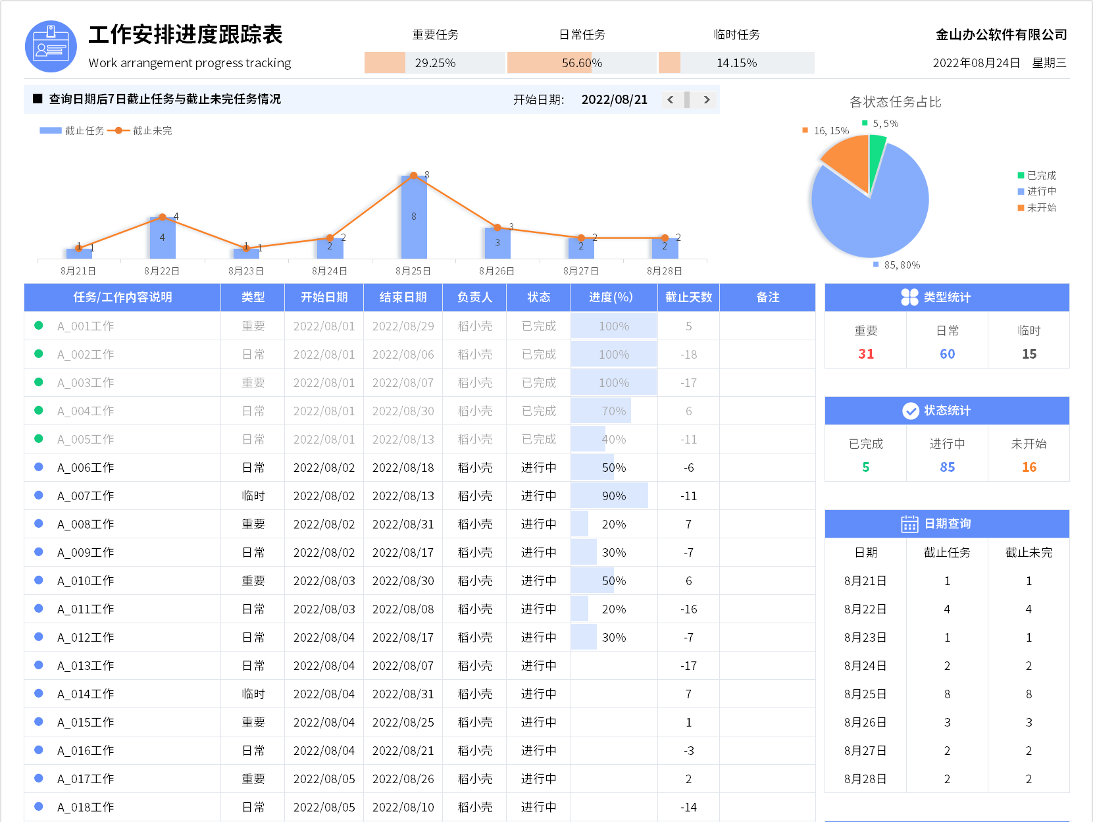
表格模板使用说明
（本页为说明页，用户使用模板时可删除本页内容）

01
基础操作指南

· 如何撤销工作表保护？
1、选中对应工作表。
2、点击：「审阅---撤销工作表」保护。

· 如何增加行数？
1、选中最后一行，鼠标放在选中区域右下角。
2、当鼠标箭头变成黑色十字形时，点击鼠标左键下拉即可。

·工作安排进度跟踪表说明
1、明细表中类型下拉选择
2、明细表中状态下拉选择，已完成状态自动灰色
3、任务前的符号及颜色自动，已完成任务自动绿色，进行中任务自动蓝色，未开始任务自动红色
4、明细表中截止天数自动计算
5、右侧数据自动统计
6、上方图形根据设置的开始日期自动变化

